調査票兼同意書
  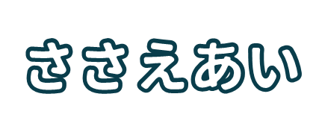

 |  |  |  |  | 記入年月日（ 年 月 日）
氏 名（世帯主） |  |  |  |  |  |  | 電 話
住 所 |  |  |  |  |  |  | 隣組名
※居住している人全員を記入してください。
家族 № | 名前 | 年齢 | 不在時の連絡先 |  | 災害時・緊急時に 必要な支援（○印） |  |  |  |  | 支援できる人
 |  |  | （お宅が留守の時で すぐ連絡を取る必要 がある場合に使用） |  | 赤 避難時に 介助が必要 |  | 黄 一緒に避難する 必要がある | 青 避難時に 声掛け が必要 |  | 緑
1
2
3
4
5

緊急連絡先をご記入ください。 |  |  |  | 家族№ |  | 具体的な状況や特記事項 等
（1人暮らし等でご家族が遠方に居る方）
1人目 | 名 前
 | 住 所
 | 電 話
2人目 | 名 前
 | 住 所 |  |  | 【例】車いすで移動、酸素吸入を行っている、 耳が遠く情報が得られない、 放課後子ども達だけで留守番 など
 | 電 話

 |  |  |  |  |  |  |  |  | ➡ 裏面あり

必ずご確認ください！
同 意 書

この調査内容を、ささえあいマップの作成（地域での話し合い、地図への 記載）及び災害時・緊急時における支援活動に使用することに同意します。

 | 世帯主のご署名

※関係者への情報提供は、災害時・緊急時において、救助・支援を目的とする
 | 場合にのみ行います。

※この調査は関係者に法的な責任や義務を負わせるものではありません。

・このカードは、原本を（ 班長・組長 ）が保管し、「見守り・ささえあいマップ」へ反映します。
・完成したマップは、（ 班長・組長・町会長 ）が一部ずつ保管します。
・支援の方法などについて、後日役員が確認に伺う場合があります。

この調査に関するお問い合わせは、 |  |  |  |  |  |  |  | までお願いします。



 | 松本市社会福祉協議会 |  |  |  |  |  |  |  |  | 伊那市社会福祉協議会の書式を参考にさせていただきました。
 | キャラクターつむぎちゃん |  |  |  |  |  |  |  |  | 書式作成：社会福祉法人 松本市社会福祉協議会

